Sheet1
A | 
B | 
C | 
D | 
E | 
F | 
G | 
H | 
I | 
J | 
K | 
L | 
M | 
N | 
O | 
P | 
Q | 
R | 
S | 
T | 
U | 
V | 
W | 
X | 
Y | 
Z | 
1 | 
2 | 
3 | 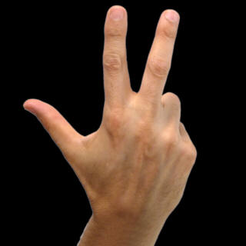
4 | 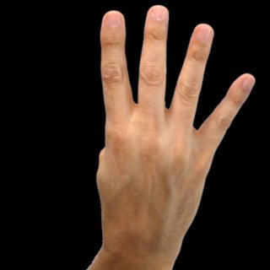
5 | 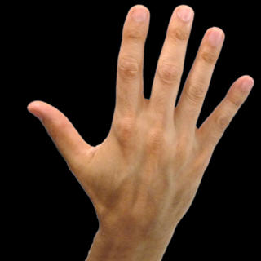
6 | 
7 | 
8 | 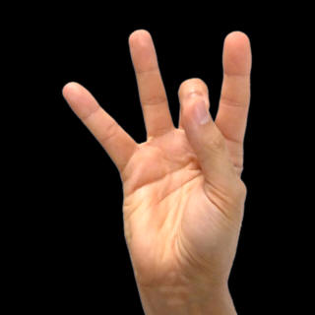
9 | 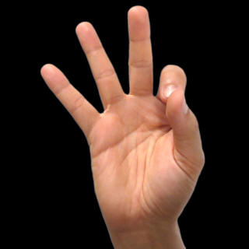
10

